日志
日期+内容
学习（自动统计） | 日报自动生成：分组消息和比较
行政（主动选择） | 周报
市场（自动统计） | 月报
销售（自动统计） | 季报
售后（自动统计） | 年报
总结（自己及经理写总结）

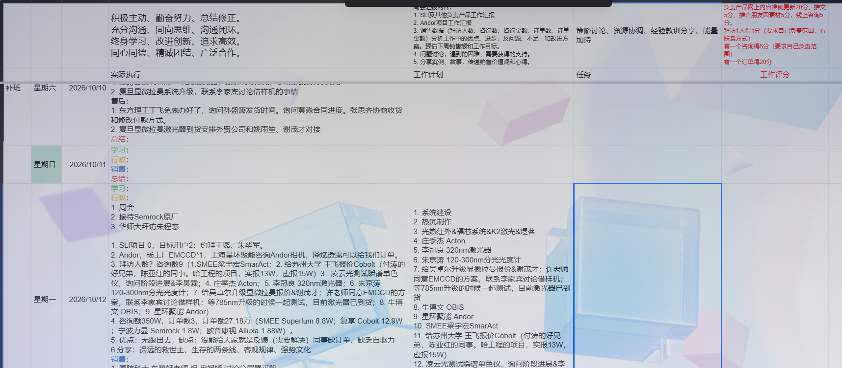

标题
时间
内容

后台信息
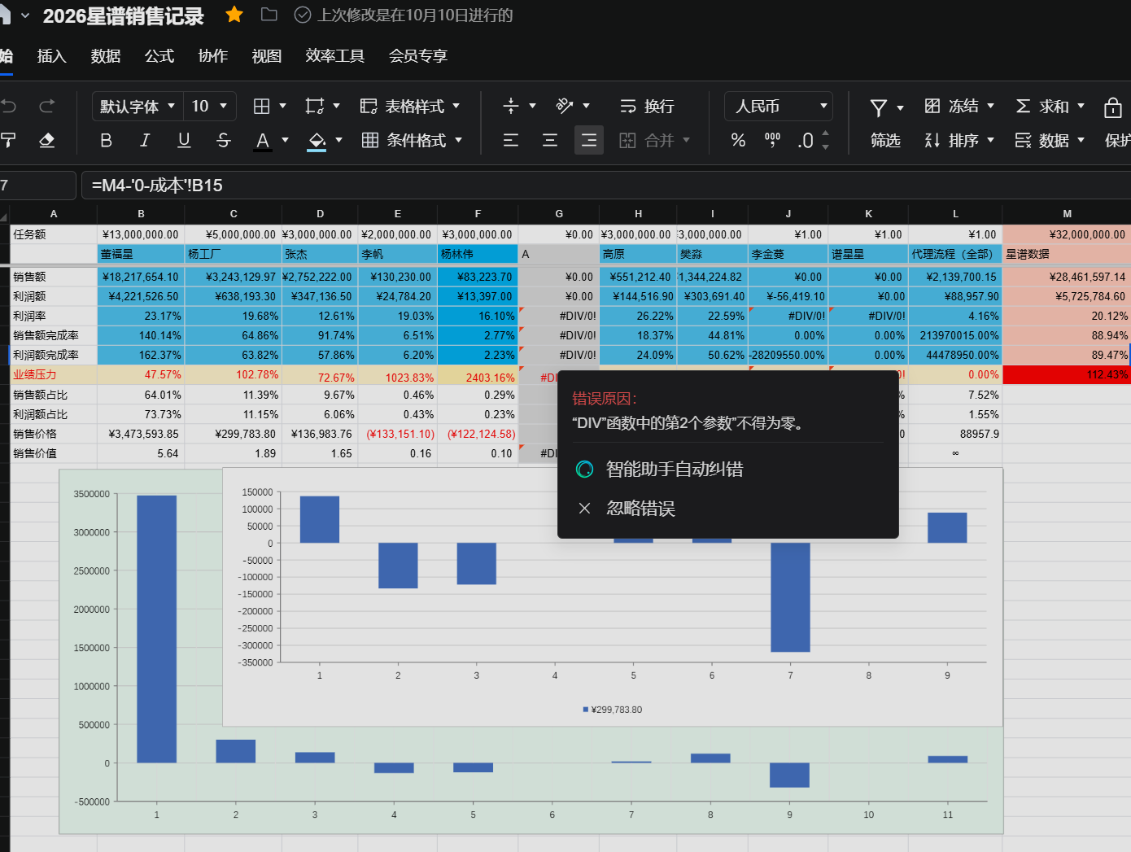
工作日志（敏感信息标红+提醒） | 如：员工下载客户信息
销售价值

销售数据
